RPA適用的作業情境
甚麼是RPA?
RPA適用的作業情境
RPA能做甚麼?

◆簡單且重複的作業
固定的操作行為
重複性高
處理流程長
複雜性低
登錄到任何應用程式進行操作

RPA全名為Robotic Process Automation， 中文稱為機器人流程自動化
RPA是一種資訊工具，能夠模擬人在電腦上操作不同系統的行為，RPA也可稱為虛擬的軟體機器人，你也可以把RPA想像成是企業的一名只會操作電腦的員工。
為什麼RPA可以做到上述行為，因為RPA工具擁有一項特殊的技能，那就是RPA可以記錄人對電腦的操作行為，也就是可以記錄鍵盤及滑鼠的動作。

連結API
跨系統資料加工存取

收發電子郵件及開啟其附件

◆作業量大
處理件數多
處理資料多(種類︑筆數)
要求快速完成
從pdf︑doc文件︑電子郵件︑表單擷取內容

讀取資料庫
資料測試︑比對

◆人工易出錯
連續單純容易出錯的作業
登錄網站擷取資料
設定自動排程

◆跨多應用程式
連續橫跨多個應用程式作業

以電腦為中心用與人類一樣的方式執行或 操作應用程式的自動化軟體
◆規則化且變動小的作業
已明確作業步驟
處理規則及利用系統的變更頻率低

登陸Uipath雲端管理平台
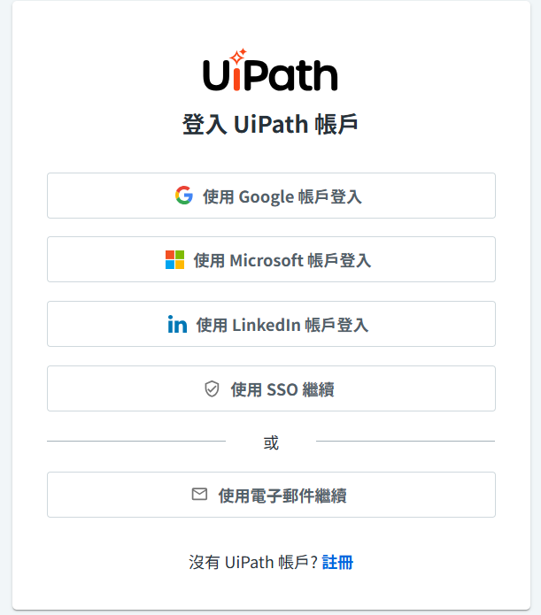
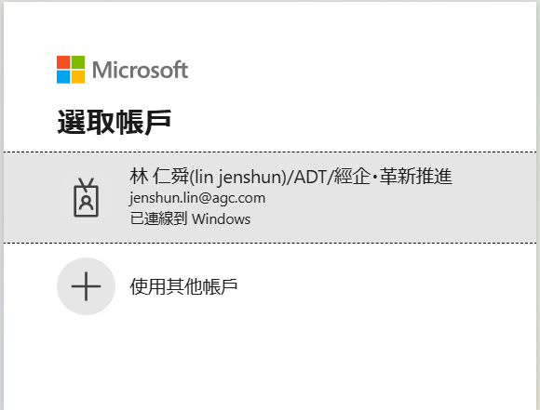
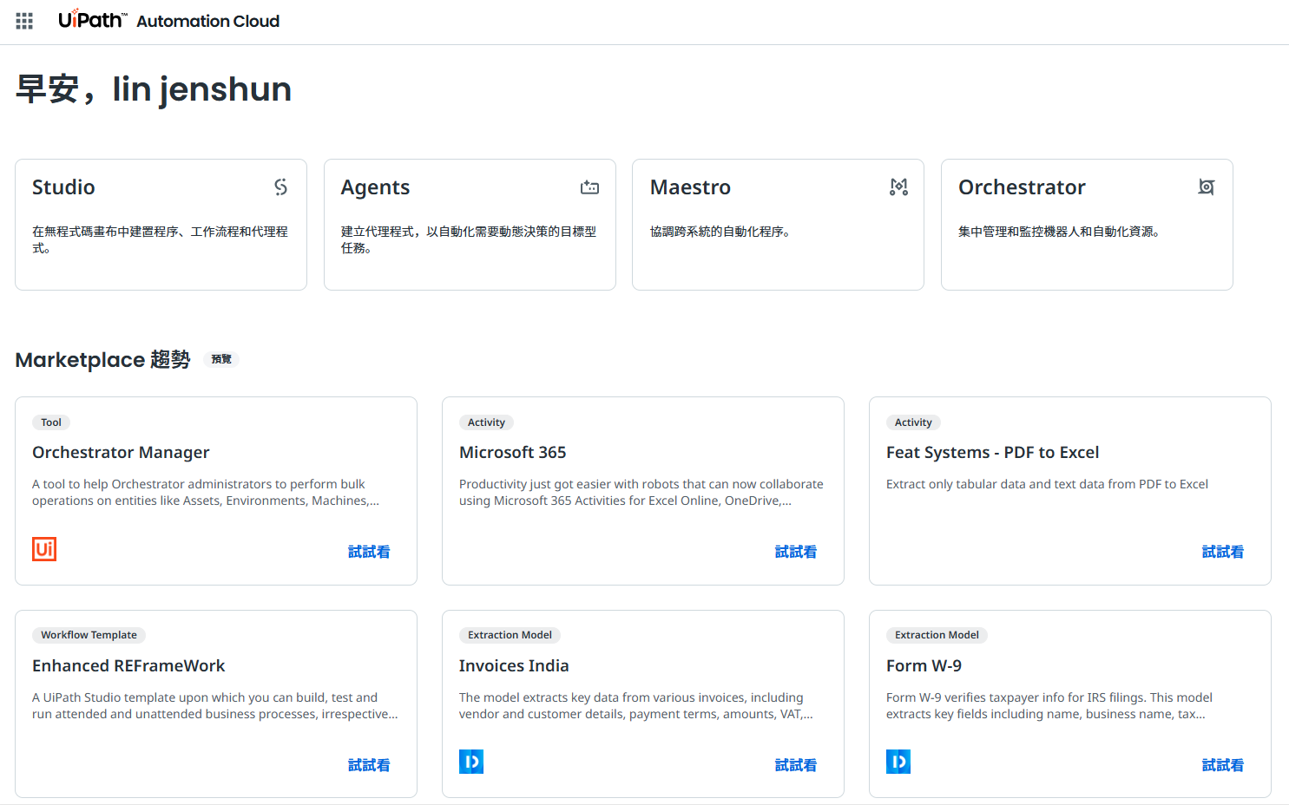
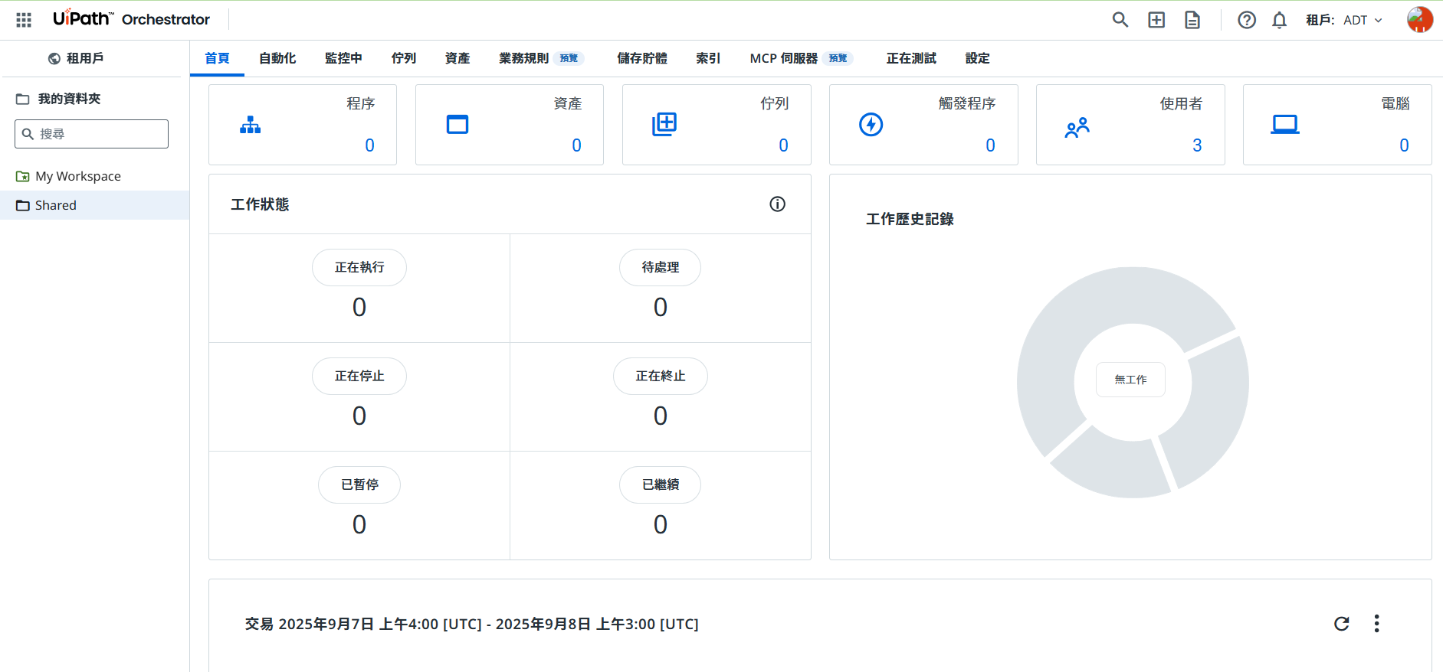
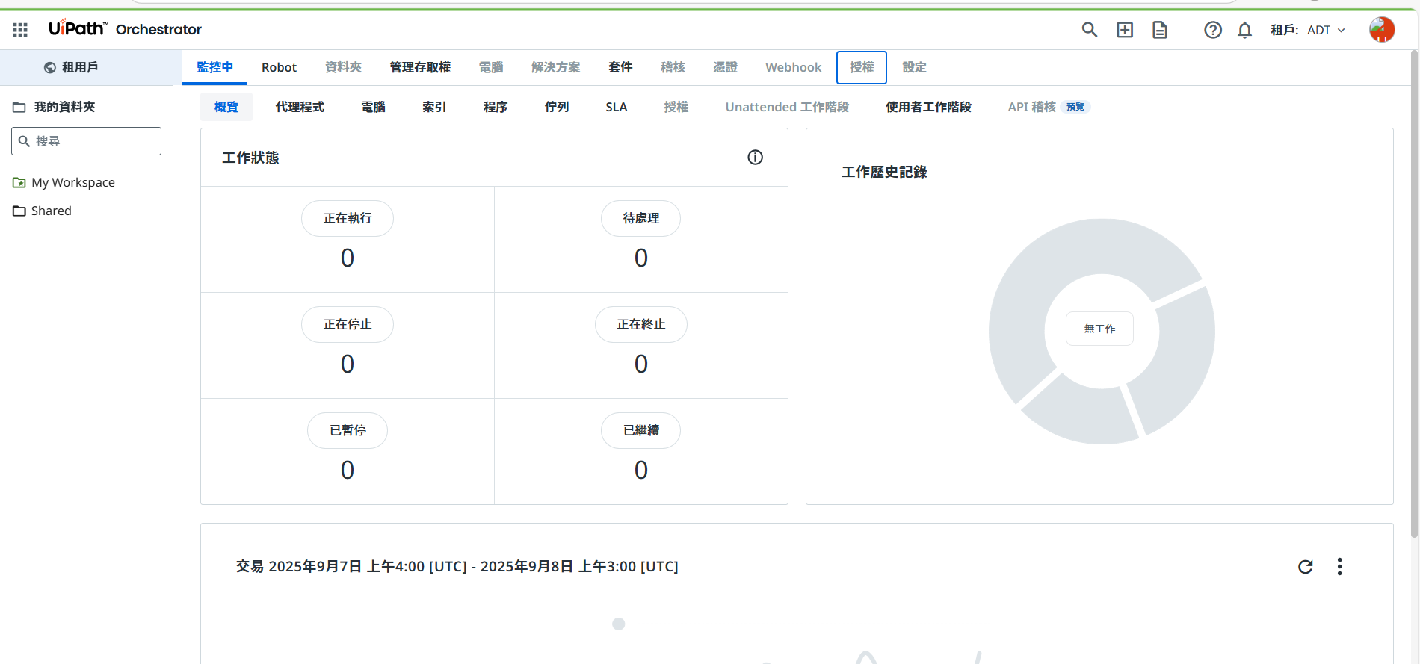
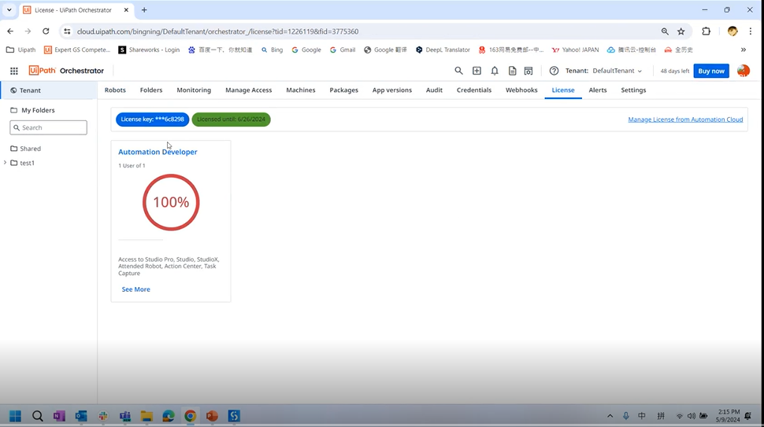
Uipath雲端管理平台手順

1.訪問Uipath雲端管理平台 | https://account.uipath.com/

